様式類の記入に当たって
(事業計画書の綴じ方）
(事業計画書の綴じ方）
 |  |  |  | 様式類の記入に当たって

● | 様式類の記入に当たっては、まず「地域電力供給システム整備事業公募要領」を御覧いた
 | だいた上で、各セルのコメントに従い、記入してください。

● | 本Excelファイルには以下の様式が含まれています。
 | 様式１ |  |  |  | ： | 地域電力供給システム整備事業計画書
 | 様式２－１ |  |  |  | ： | 代表事業者の概要
 | 様式２－２ |  |  |  | ： | 共同実施事業者の概要と本事業の役割分担
 | 様式２－３ |  |  |  | ： | 協力事業者の概要と発注する事業の内容
 | 様式３ |  |  |  | ： | 地域電力供給システム整備事業の内容等
 | 様式４ |  |  |  | ： | 補助事業に必要な経費の見込み
 | 様式５ |  |  |  | ： | 誓約書

 |  | ※ | 様式４及び５については、別にWordファイルで提供しています。
 |  | ※ | 本Excelファイルに入力されている数式は変更しないでください。
 |  | ※ | 本Excelファイルで使用しないシートがあっても、削除しないでください。
 |  |  | （未記入のままExcelファイルを提出してください。ただし、プリントアウトしたもの
県が提出を求めた資料
任意の添付書類
設置する機器のカタログ等
代表事業者の直近２会計年度の決算財務諸表
代表事業者の現在事項若しくは履歴事項証明書等（原本）
 |  |  | を提出する際には、未記入のシートをプリントアウトする必要はありません。）

 |  |  |  |  |  |  | 様式５
 |  |  |  |  |  |  | 様式４
 |  |  |  |  |  |  | 様式３
 |  |  |  |  |  |  | 様式２－３
 |  |  |  |  |  |  | 様式２－２
 |  |  |  |  |  |  | 様式２－１
 |  |  |  |  |  |  | 様式１

 | 提出書類チェック
 |  | 様式１
 |  | 様式２－１
 |  | 様式２－２
 |  | 様式２－３
 |  | 様式３
 |  | 様式４（別にWordファイルで提供しています。）
 |  | 様式５（別にWordファイルで提供しています。）
 |  | 代表事業者の現在事項若しくは履歴事項証明書等（原本）
 |  | 代表事業者の直近２会計年度の決算財務諸表（P/L、B/S、C/F、株主資本等変動計算書）
 |  | 設置する機器のカタログ等
 |  | 任意の添付書類
 |  | 県が提出を求めた書類（県から指示があった場合に提出してください。）

事業計画書（様式１）
 |  |  |  |  | 様式１については、片面印刷としてください。
地域電力供給システム整備事業計画書
 |  |  |  |  | 【記入に当たって】
 |  |  |  | 年 月 日 |  |  | 提出年月日を和暦で記入してください
神奈川県知事 殿

 | 代表事業者 | （名称） |  |  |  |  | 代表事業者の正式名称を記入してください（全角）
 |  | （本社所在地） |  |  |  |  | 代表事業者の本社所在地を記入してください（全角英数字）
 |  | （代表者職名・氏名） |  |  |  |  | 代表者の職名と氏名を記入してください（全角）

 | 形態(事業者の構成) |  |  |  |  |  | 「単独事業者、複数事業者、その他」の中から選択してください。

地域電力供給システム整備事業公募要領に基づき、次のとおり応募します。

※以下の各項目については必要に応じ、提案内容の補足説明資料等を各様式の後ろに添付してください。

ア 地域電力供給システム整備事業実施の理念及び内容等
(ｱ)本事業実施に当たっての理念（基本的な考え方）や事業の具体的な内容及び将来的な展開等について（補助事業のみならず本事業全体のスキームについても分かる「スキーム図」と各設備と電気系統の関係を示す「システム図」を必ず作成してください。別紙を添付する形でも構いません。※各図面で使用する用語、固有名詞等と本文中で使用する用語、固有名詞等については同一の表現を使用してください。）
 |  |  |  |  |  |  | 事業に応募した動機、事業の内容を検討した際のコンセプト、事業終了後のビジネスモデル化や展開の考え方などについて記載してください。

(ｲ)本事業実施によって、実施地域に対するどのような貢献が可能になるか、期待できるかという観点から、本事業に対する考え方を記載してください。

イ 実施体制
※実施体制は予定している事業内容と整合したものであり、事業の効果的な実施が可能であることが確認できるように記載してください。 ※複数事業者で実施する場合には、代表事業者及び各共同実施事業者の役割分担、連携体制などが明らかになるよう記載し、事業の着実な実施が可能な体制、役割分担等が予定されていることが確認できるようにしてください。 ※実施体制図として別紙の形で作成いただいても結構です。

ウ 実施スケジュール
※本事業全体のうち、補助事業に係るスケジュールと、補助事業以外の事業に係るスケジュールを区別できるように記載してください。とりわけ補助事業以外の事業については、本事業全体のスケジュールが明らかになるよう、必要に応じて既に実施済みの事業内容や補助事業終了後（令和５年度以降）に予定している事業のスケジュールについても記載してください。 ※着実な実施が見込まれる妥当で現実的なスケジュールであることが確認できるように記載してください。 ※効率的に実施するための工夫などがあれば、具体的に記載してください。 ※適宜、記載例を参考にして事業スケジュール表を別紙として作成してください。

 | 【事業スケジュール表：記載例】

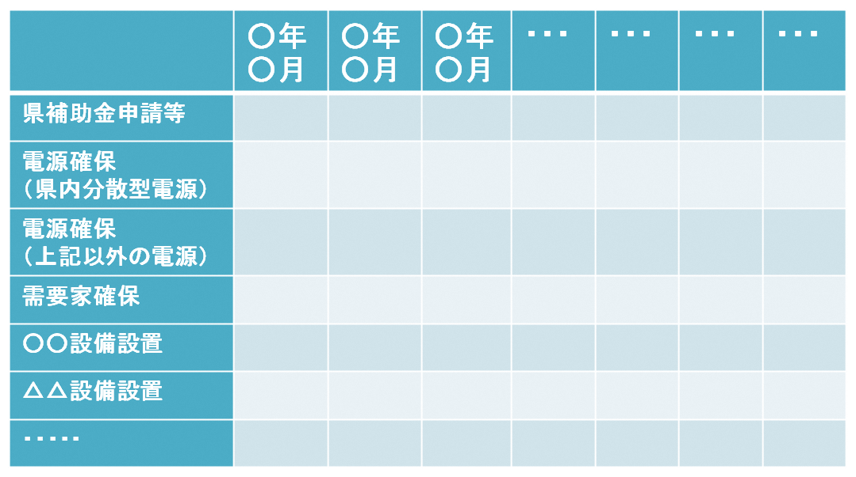

交付申請

担当者名等
 | 所属名 |  | 郵便番号 |  |  | 具体の事務を取り扱う代表事業者の担当者の所属・連絡先等を記載してください。
 |  |  | 住所
 | 主担当 |  | 連絡先
 | 職名 |  | Tel:
 | 氏名 |  | Fax:
 |  |  | Mail:
 | 副担当 |  | 連絡先
 | 職名 |  | Tel:
 | 氏名 |  | Fax:
 |  |  | Mail:

添付書類
・ | 代表事業者の現在事項又は履歴事項証明書等（原本）
・ | 代表事業者の直近２会計年度の決算財務諸表
 | （損益計算書、貸借対照表、キャッシュフロー計算書、株主資本等変動計算書のうち、作成している既存の書類）
・ | 設置する機器のカタログ等
・ | 任意の添付書類
・ | その他県が提出を求めた書類（県から指示があった場合に提出してください。）

